표지
[B2B 협력사 관리체계 개선]
UI 설계서

문서번호 | D241
문서버전 | 1.0
작성일자 | 2016.12.30
작 성 자 | 김준환

협력사관리 메인화면
 |  |  |  |  |  |  |  |  |  |  |  | ㅇ
UI 설계서

화면ID |  | 요구사항ID |  | 화면 PATH
화면 명 |  | 작성자 | 김준환 | 작성일 | 2017.1.04
화면 설명 | 협력사 회원가입

화면 |  |  |  |  |  | Description

L1
(4개)
L2
(15개)
L3
6개)
 |  |  |  |  |  | 1
 |  |  |  |  |  | 2
 |  |  |  |  |  | 3
요소기술마스터조회
 |  |  |  |  |  | 4
기준관리
면허(자격증) 마스터 조회
 |  |  |  |  |  | 5
 |  |  |  |  |  | 6
기술규격서 조회
 |  |  |  |  |  | 7
 |  |  |  |  |  | 8
기술규격서 매핑
등록평가 공고조회
 |  |  |  |  |  | 9
 |  |  |  |  |  | 10
[물자] 등록평가 공고
등록평가 공고현황조회
 |  |  |  |  |  | 11
등록평가
[물자] 경영평가 승인
 |  |  |  |  |  | 12
등록평가 공고등록
 |  |  |  |  |  | 13
[공사/용역] 등록평가 공고
등록평가 공고현황조회
[공사/용역] 경영평가 승인
[BIZ] 협력사 등록평가 승인

제재관리
협력사 제재 및 이슈 등록

협력사 제재등록 현황조회

[BIZ] 협력사 정보 조회
통합정보조회
협력사 별 진행현황
[물자] 협력사 통합검색
[공사/용역] 협력사 진행현황
협력사 소싱 진행현황

[BIZ] 협력사 통합검색
 |  |  |  |  |  | 항목명 | 이벤트명 | 이벤트 설명 | 관련화면 ID | parameter | 비고
 |  |  |  |  |  | 1
 |  |  |  |  |  | 2
 |  |  |  |  |  | 3
 |  |  |  |  |  | 4
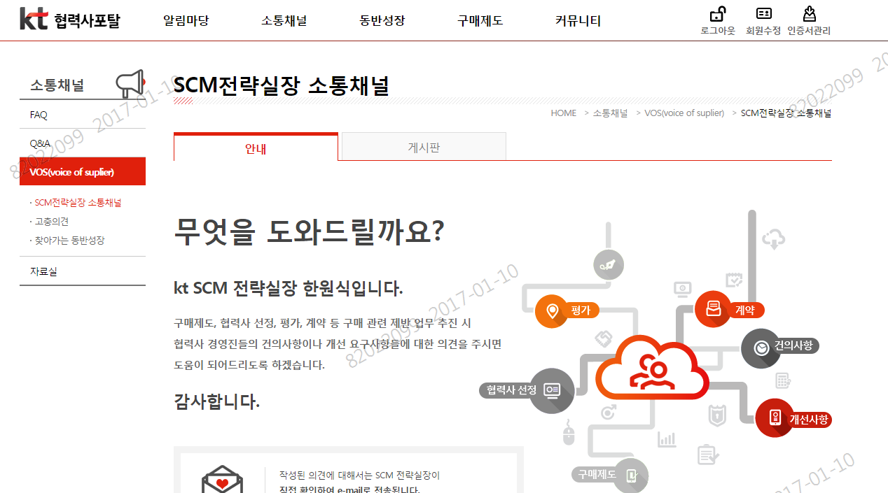

첨부파일 방식 면허등록 기능 제거

1. B2B 면허정보 코드 12개 추가
2. 입력방법 분류선택후 면허등록 방식으로 개선
( 보유면허 --> 공사업법 - 보유면허 )

협력사 회원가입
 |  |  |  |  |  |  |  |  |  |  |  |  |  |  | ㅇ
UI 설계서

화면ID |  |  |  | 요구사항ID |  |  | 화면 PATH
화면 명 |  |  |  | 작성자 | 김준환 |  | 작성일 | 2017.1.04
화면 설명 | 협력사 회원가입

화면 |  |  |  |  |  |  |  |  | Description

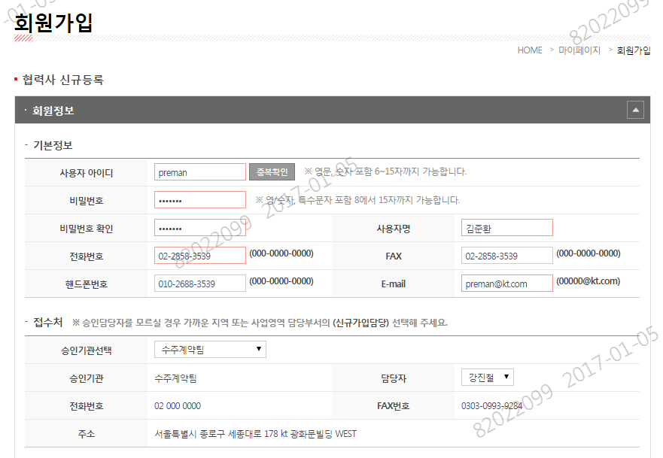

 |  |  |  |  |  |  |  |  | 1
 |  |  |  |  |  |  |  |  | 2
 |  |  |  |  |  |  |  |  | 3
 |  |  |  |  |  |  |  |  | 4
 |  |  |  |  |  |  |  |  | 5
 |  |  |  |  |  |  |  |  | 6
 |  |  |  |  |  |  |  |  | 7
 |  |  |  |  |  |  |  |  | 8
 |  |  |  |  |  |  |  |  | 9
 |  |  |  |  |  |  |  |  | 10
 |  |  |  |  |  |  |  |  | 11
 |  |  |  |  |  |  |  |  | 12
 |  |  |  |  |  |  |  |  | 13

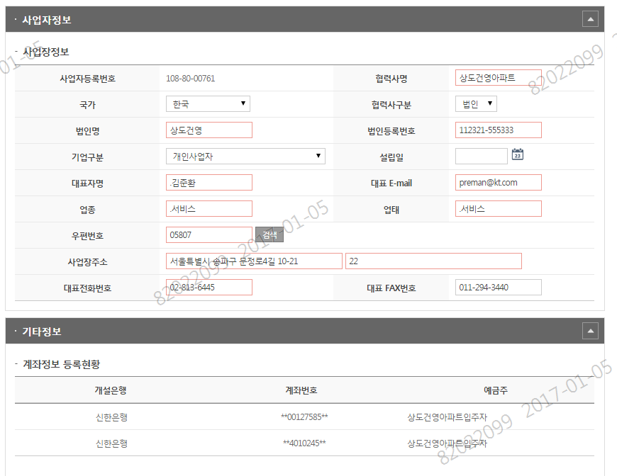

 |  |  |  |  |  |  |  |  | 항목명 | 이벤트명 | 이벤트 설명 | 관련화면 ID | parameter | 비고
 |  |  |  |  |  |  |  |  | 1
 |  |  |  |  |  |  |  |  | 2
 |  |  |  |  |  |  |  |  | 3
 |  |  |  |  |  |  |  |  | 4

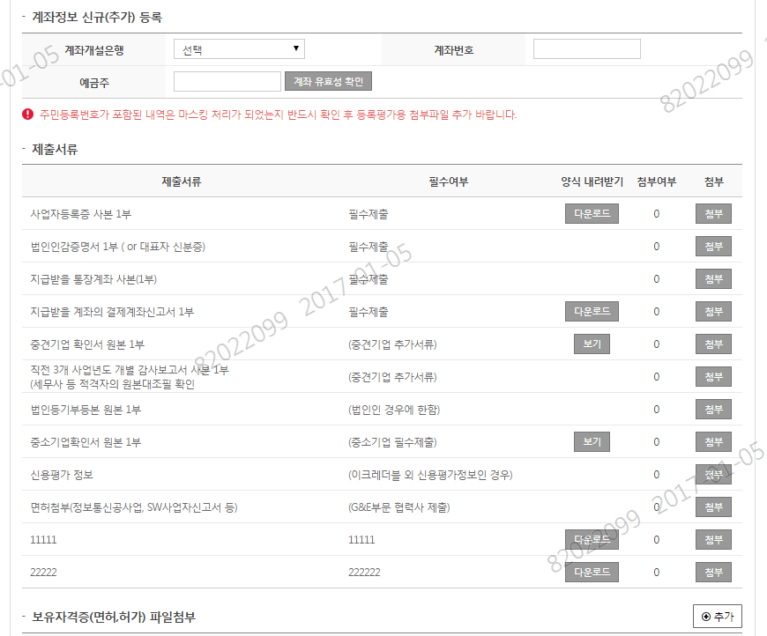

첨부파일 방식 면허등록 기능 제거

1. B2B 면허정보 코드 12개 추가
2. 입력방법 분류선택후 면허등록 방식으로 개선
( 보유면허 --> 공사업법 - 보유면허 )

 | 면허분류 | 보유자격(면허) | 시공능력공사(평가)액 | 면허번호 | 첨부여부 | 첨부
 | 건설공사업 | 일반건설업(건설업) |  | 2132112-645588

협력사 등록평가 요청목록
 |  |  |  |  |  |  |  |  |  |  |  |  |  |  |  | ㅇ
UI 설계서

화면ID |  |  |  | 요구사항ID |  |  |  | 화면 PATH
화면 명 | 협력사 등록평가 요청목록 |  |  | 작성자 | 김준환 |  |  | 작성일 | 2017.1.04
화면 설명 | 협력사 등록평가 요청목록

화면 |  |  |  |  |  |  |  |  |  | Description
협력사 등록평가 요청목록
구매분야
BIZ사업
SMB사업0

 |  |  |  |  |  |  |  |  |  | 1
 |  |  |  |  |  |  |  |  |  | 2
 | * 구매분야 |  |  | * 요청일자 |  | - |  |  |  | 3
진행상태
전체
심의대기 + 보완요청 + 수기문서등승인대기
신용평가서 수기문서등록 승인대기
심의대기
심의완료
보완요청60
 |  |  |  |  |  |  |  |  |  | 4
 | 진행상태 |  |  |  |  |  |  |  |  | 5
 |  |  |  |  |  |  |  |  |  | 6
심의요청
 |  |  |  |  |  |  |  |  |  | 7
 |  |  |  |  |  |  |  |  |  | 8
 | 구매분야 | 요청차수 | 심의요청명 | 요청일자 | 만료일 |  | 진행상태 |  |  | 9
 | BIZ사업 | 1차 | B2B 협력사 등록평가 요청 | 2015.12.15 | 2015.12.15 |  | 심의완료(합격) |  |  | 10
 | BIZ사업 | 2차 | B2B 협력사 등록평가 재등록 요청 | 2016.12.15 | 2016.12.15 |  | 심의대기 |  |  | 11
 |  |  |  |  |  |  |  |  |  | 12
 |  |  |  |  |  |  |  |  |  | 13

 |  |  |  |  |  |  |  |  |  | 항목명 | 이벤트명 | 이벤트 설명 | 관련화면 ID | parameter | 비고
 |  |  |  |  |  |  |  |  |  | 1 [검색] 버튼을 클릭하시면 검색조건에 해당하는 결과 정보가 조회 된다.
 |  |  |  |  |  |  |  |  |  | 2 [심의요청] 버튼을 클릭하시면 심의요청화면으로 이동한다
 |  |  |  |  |  |  |  |  |  | 3 [엑셀다운로드] 검색조건에 해당하는 리스트정보가 엑셀파일로 다운로드 된다.
 |  |  |  |  |  |  |  |  |  | 4

협력사 등록평가 심의요청
 |  |  |  |  |  |  |  |  |  |  |  |  |  |  |  |  |  | ㅇ
UI 설계서

화면ID |  |  |  |  | 요구사항ID |  |  |  |  | 화면 PATH
화면 명 | 협력사 등록평가 심의요청 |  |  |  | 작성자 | 김준환 |  |  |  | 작성일 | 2017.1.04
화면 설명 | 협력사 등록평가 심의요청

화면 |  |  |  |  |  |  |  |  |  |  |  | Description
협력사 등록평가 심의요청
신평사(나이스,이크레더블) 신용평가 정보가
SRM 시스템에 없는 경우
심의요청
취소

ㅁ | 심의요청명 | B2B 협력사 재심의 요청 등록 |  |  | 심의차수 | 2차
 |  |  |  |  |  |  |  |  |  |  |  | 1
ㅁ | 기본정보 |  |  |  |  |  |  |  |  |  |  | 2
 |  |  |  |  |  |  |  |  |  |  |  | 3
 | 협력사명 | 케이티디에스 | 사업자번호 | 117-81-65799 | 대표자명 | 김준환 |  |  |  |  |  | 4
 | 기업구분 | 대기업 | 업종 | 서비스, 도.소매 | 업태 | 서비스, 도.소매 |  |  |  |  |  | 5
신평사(나이스 or 이크레더블) 등록 후 KT정보제공을 체크 하신 후 등록평가 요청 하시기 바랍니다.
만일 타 신용평가사의 문서를 등록하기 위해서는 KT 담당자 별도 승인 득한 경우 만 심의요청 가능합니다.
 |  |  |  |  |  |  |  |  |  |  |  | 6
ㅁ | 담당자 정보 |  |  |  |  |  |  |  |  |  |  | 7
 |  |  |  |  |  |  |  |  |  |  |  | 8
 | 담당자 명 | 김준환 |  | 직책 | 차장 |  |  |  |  |  |  | 9
 | 전화번호 | 02-3219-1588 |  | 휴대폰 | 010-2687-3539 |  |  |  |  |  |  | 10
 | 이메일 | preman@kt.com |  |  |  |  |  |  |  |  |  | 11
 |  |  |  |  |  |  |  |  |  |  |  | 12
ㅁ | 회원가입 기 제출서류 현황 |  |  |  |  |  |  |  |  |  |  | 13
수기문서 등록 승인요청
닫기
 | 순번 | 제출서류 |  |  | 필수여부 | 첨부파일
 | 1 | 사업자등록증 |  |  | 필수제출 | 1
 | 2 | 법인인감증명서1부(대표자 신분증) |  |  | 필수제출 | 1
 | 3 | 지급받을 통장계좌사본 |  |  | 필수제출 | 1
 | 4 | 지급받을 계좌의 결재계좌신고서 1부 |  |  | 필수제출 | 1
 | 5 | 중견기업 확인서 원본 1부 |  |  | (중견기업 추가서류)
 | 6 | 직전 3개 사업년도 개별 감사보고서 사본 1부(세무시 등 적격자 원본대조필 확인) |  |  | (중견기업 추가서류) | 1
 | 7 | 법인등기부등본 원본 1부 |  |  | (법인인 경우에 한함) | 1
 | 8 | 중소기업확인서 원본 1부 |  |  | (중소기업 필수제출) | 1
 | 9 | 신용평가 정보 |  |  | (신용평가사 평가서)

ㅁ | 면허 정보

수기문서 등록 시 신평사, 신용등급, 만료일 직접입력하고 문서첨부 방식으로 신청
 | 순번 | 보유자격(면허) |  | 면허번호 |  | 첨부파일
 | 1 | 전문건설업실내건축공사업) |  | 123456-8282828 |  | 1 |  |  |  |  |  | 항목명 | 이벤트명 | 이벤트 설명 | 관련화면 ID | parameter | 비고
 | 2 | 전문건설업(금속구조물·창호공사업) |  | 9373893-393838 |  | 1 |  |  |  |  |  | 1
 |  |  |  |  |  |  |  |  |  |  |  | 2
ㅁ | 신용 평가 |  |  |  |  |  |  |  |  |  |  | 3
 |  |  |  |  |  |  |  |  |  |  |  | 4
 | 선택 | 신평사 | 신용등급 | 만료일 | 만료여부 | 상세보기 | 신평사 | 신용등급 | 만료일 | 첨부
첨부
 |  | 나이스 | BB+ | 2016.12.01 | 만료 |  | 나이스 | BB+ | 2016.12.01 | 1
 |  | 이크레더블 | BB | 2017.12.31 | 정상

ㅁ | 비고

협력사 등록평가 승인목록
 |  |  |  |  |  |  |  |  |  |  |  |  |  |  |  |  | ㅇ
UI 설계서

화면ID |  |  |  |  | 요구사항ID |  |  |  | 화면 PATH
화면 명 | 협력사 등록평가 승인목록 |  |  |  | 작성자 | 김준환 |  |  | 작성일 | 2017.1.04
화면 설명 | 협력사 등록평가 승인목록

화면 |  |  |  |  |  |  |  |  |  |  | Description
협력사 등록평가 승인목록
구매분야
BIZ사업
SMB사업0

 |  |  |  |  |  |  |  |  |  |  | 1
 |  |  |  |  |  |  |  |  |  |  | 2
 | * 구매분야 |  |  |  | * 요청일자 |  | - |  |  |  | 3
진행상태
전체
심의대기 + 보완요청 + 수기문서등록승인대기
신용평가서 수기문서등록 승인대기
심의대기
심의완료
보완요청60
 |  |  |  |  |  |  |  |  |  |  | 4
 | 협력사 |  |  |  | 진행상태 |  |  |  |  |  | 5
 |  |  |  |  |  |  |  |  |  |  | 6
 |  |  |  |  |  |  |  |  |  |  | 7
 |  |  |  |  |  |  |  |  |  |  | 8
 | 구매분야 | 협력사명 | 사업자번호 | 심의요청명 |  | 차수 | 요청일자 | 만료일 | 진행상태 |  | 9
 | BIZ사업 | 케이티디에스 | 111-245-12345 | B2B 협력사 등록평가 요청 |  | 1차 | 2016.12.15 | 2017.12.15 | 심의대기 |  | 10
 | BIZ사업 | 케이티밴처 | 211-145-12345 | B2B 협력사 재심의 요청 |  | 2차 | 2016.12.18 | 2017.12.18 | 심의대기 |  | 11
 | BIZ사업 | IPG주식회사 | 211-145-12345 | B2B 협력사 재심의 요청 |  | 2차 | 2016.12.20 | 2017.12.20 | 보완요청 |  | 12
 |  |  |  |  |  |  |  |  |  |  | 13

 |  |  |  |  |  |  |  |  |  |  | 항목명 | 이벤트명 | 이벤트 설명 | 관련화면 ID | parameter | 비고
 |  |  |  |  |  |  |  |  |  |  | 1
 |  |  |  |  |  |  |  |  |  |  | 2
 |  |  |  |  |  |  |  |  |  |  | 3
 |  |  |  |  |  |  |  |  |  |  | 4

협력사 등록평가 승인
 |  |  |  |  |  |  |  |  |  |  |  |  |  |  | ㅇ
UI 설계서

화면ID |  |  |  |  | 요구사항ID |  | 화면 PATH
화면 명 | 협력사 등록평가 심의승인 |  |  |  | 작성자 | 김준환 | 작성일 | 2017.1.04
화면 설명 | 협력사 등록평가 심의승인

화면 |  |  |  |  |  |  |  |  | Description
협력사 등록평가 심의승인
합격
보완요청
부적합
닫기

반려 시 사유 등록 후 [반려] 처리 함
ㅁ | 심의요청명 | B2B 협력사 재심의 요청 등록 |  |  | 심의차수 | 2차
 |  |  |  |  |  |  |  |  | 1
ㅁ | 기본정보 |  |  |  |  |  |  |  | 2
 |  |  |  |  |  |  |  |  | 3
 | 협력사명 | 케이티디에스 | 사업자번호 | 117-81-65799 | 대표자명 | 김준환 |  |  | 4
 | 기업구분 | 대기업 | 업종 | 서비스, 도.소매 | 업태 | 서비스, 도.소매 |  |  | 5
 |  |  |  |  |  |  |  |  | 6
ㅁ | 담당자 정보 |  |  |  |  |  |  |  | 7
협력사 등록평가 보완요청/부적합 사유 등록
 |  |  |  |  |  |  |  |  | 8
 | 담당자 명 | 김준환 |  | 직책 | 차장 |  |  |  | 9
 | 전화번호 | 02-3219-1588 |  | 휴대폰 | 010-2687-3539 |  |  |  | 10
 | 이메일 | preman@kt.com |  |  |  |  |  |  | 11
 |  |  |  |  |  |  |  |  | 12
ㅁ | 회원가입 기 제출서류 현황 |  |  |  |  |  |  |  | 13

 | 순번 | 제출서류 |  |  | 필수여부 | 첨부파일
 | 1 | 사업자등록증 |  |  | 필수제출 | 1
 | 2 | 법인인감증명서1부(대표자 신분증) |  |  | 필수제출 | 1
등록
취소
 | 3 | 지급받을 통장계좌사본 |  |  | 필수제출 | 1
 | 4 | 지급받을 계좌의 결재계좌신고서 1부 |  |  | 필수제출 | 1
 | 5 | 중견기업 확인서 원본 1부 |  |  | (중견기업 추가서류)
 | 6 | 직전 3개 사업년도 개별 감사보고서 사본 1부(세무시 등 적격자 원본대조필 확인) |  |  | (중견기업 추가서류) | 1
 | 7 | 법인등기부등본 원본 1부 |  |  | (법인인 경우에 한함) | 1
 | 8 | 중소기업확인서 원본 1부 |  |  | (중소기업 필수제출) | 1
 | 9 | 신용평가 정보 |  |  | (신용평가사 평가서)

ㅁ | 면허 정보

 | 순번 | 보유자격(면허) |  | 면허번호 |  | 첨부파일
 | 1 | 전문건설업실내건축공사업) |  | 123456-8282828 |  | 1 |  |  | 항목명 | 이벤트명 | 이벤트 설명 | 관련화면 ID | parameter | 비고
 | 2 | 전문건설업(금속구조물·창호공사업) |  | 9373893-393838 |  | 1 |  |  | 1
 |  |  |  |  |  |  |  |  | 2
ㅁ | 신용 평가 |  |  |  |  |  |  |  | 3
 |  |  |  |  |  |  |  |  | 4
 | 선택 | 신평사 | 신용등급 | 만료일 | 만료여부 | 상세보기
 |  | 나이스 | BB+ | 2016.12.01 | 만료
 | 선택 | 이크레더블 | BB | 2017.12.31 | 정상

ㅁ | 비고

경영리스크 방향
 |  |  |  |  |  |  |  |  |  |  | ㅇ
UI 설계서

화면ID |  | 요구사항ID | 화면 PATH
화면 명 |  | 작성자 | 작성일 | 2016.12.08
화면 설명 | 경영정보 리스크 방향

화면 |  |  |  |  | Description

AS-IS
TO-BE
 |  |  |  |  | 1
 |  |  |  |  | 2
 |  |  |  |  | 3
 |  |  |  |  | 4
 |  |  |  |  | 5
 |  |  |  |  | 6
협력사 제재 수기 등록
 |  |  |  |  | 7
 |  |  |  |  | 8
 |  |  |  |  | 9
협력사 제재 및 이슈등록
 |  |  |  |  | 10
제재정보 기반 알림메일 발송
경영리스크 모니터링
 |  |  |  |  | 11
 |  |  |  |  | 12
 |  |  |  |  | 13
협력사 위험정보 통합 관리 DB
 |  |  |  |  | 14
신용평가 경영정보
 |  |  |  |  | 15
협력사별 정보조회참고자료

경영리스트 경보메일링
관련담당자
압류정보
협력사별 정보조회참고자료

 |  |  |  |  | 항목명 | 이벤트명 | 이벤트 설명 | 관련화면 ID | parameter | 비고

경영리스크 Rule Setting 등록
 |  |  |  |  |  |  |  |  |  |  |  |  |  |  |  |  | ㅇ
UI 설계서

화면ID |  |  |  |  | 요구사항ID |  |  |  | 화면 PATH
화면 명 | 경영리스크 Rule Setting 등록 |  |  |  | 작성자 | 김준환 |  |  | 작성일 | 2017.1.04
화면 설명 | 경영정보 리스크 메일발송 Rule설정 화면

화면 |  |  |  |  |  |  |  |  |  |  | Description
경영정보 리스크 메일발송 Rule 설정
저장
닫기

* 구매그룹
구매그룹 종류
230 : 수주계약팀(기업사업부문)
260 : 수주계약팀(Customer부문)
270 : 글로벌사업추진실60
* 신용평가사 Watch 등급 설정
 |  |  |  |  |  |  |  |  |  |  | 1
 | 구매그룹 선택 |  |  |  |  |  |  |  |  |  | 2
 |  |  |  |  |  |  |  |  |  |  | 3
 | 신용평가사 Watch 등급 설정 |  |  |  |  |  |  |  |  |  | 4
 |  |  |  |  |  |  |  |  |  |  | 5
 | 신용평가사 | Watch등급 | 메일발송여부 | 제재구분 | 제재기간(일) |  |  |  |  |  | 6
 | 이크레더블 | 유보 |  |  | 363 |  |  |  |  |  | 7
이크레더블 Watch등급
정상, 유보, 관찰, 주의, 경보, 위험, 회수의문, 휴폐업, 부도
 |  | 관찰 |  |  | 363 |  |  |  |  |  | 8
 |  | 주의 |  |  | 363 |  |  |  |  |  | 9
 |  | 경보 |  |  | 363 |  |  |  |  |  | 10
 |  | 위험 |  |  | 363 |  |  |  |  |  | 11
 |  | 회수의문 |  |  | 363 |  |  |  |  |  | 12
나이스 Watch등급
정상, 관찰, 주의, 경고, 부도, 해제, 만료, 휴업, 폐업, 기업회생
 |  | 휴폐업 |  |  | 363 |  |  |  |  |  | 13
 |  | 부도 |  |  | 363
 | 나이스 | 관찰 |  |  | 363
 |  | 주의 |  |  | 363
 |  | 경고 |  |  | 363
제재구분
전체
입찰제한
기타사유60
 |  | 부도 |  |  | 363
 |  | 해제 |  |  | 363
 |  | 만료 |  |  | 363
 |  | 휴업 |  |  | 363
 |  | 폐업 |  |  | 363
 |  | 기업회생 |  |  | 363

* 메일수신자 지정

* 계약담당보조자
* 계약요청자(영업/수행)

* 감리자(수행PM)
2
수신자 추가

 | 사번 | 이름 | 부서 | 비고(역할) | 비고(역할)
 | 11111 | 손예랑 | ERP팀 | 원가담당자 | 원가담당자
 | 222222 | 김영민 | 협력사관리팀 | 총괄담당자 | 총괄담당자

* 메일발송 주기 설정
5
주기추가
반복여부
반복, 반복안함

 | 선택 | 주기 |  |  | 반복여부
시
분
시
분

* 메일내용 설정

시작말
 |  |  |  |  |  |  |  |  |  |  | 항목명 | 이벤트명 | 이벤트 설명 | 관련화면 ID | parameter | 비고
 |  |  |  |  |  |  |  |  |  |  | 1
 |  |  |  |  |  |  |  |  |  |  | 2
 |  |  |  |  |  |  |  |  |  |  | 3
 |  |  |  |  |  |  |  |  |  |  | 4
ㅁ 협력사 기본 정보

 | 협력사명 | LG CNS |  |  | 신용등급 | BB
 | 사업자번호 | 111-78-78954 | 대표자 | 김준환 | Watch등급 | 경고

ㅁ 계약정보

 | 계약번호 | 계약명 | 계약일 | 계약착공일 | 준공일 | 계약금액 | 계약요청자 | 감리자 | 계약담당보조자

맺음말

협력사 제재등록 목록
 |  |  |  |  |  |  |  |  |  |  |  |  |  |  |  |  |  | ㅇ
UI 설계서

화면ID |  |  |  |  | 요구사항ID |  |  |  |  | 화면 PATH
화면 명 | 협력사 제재등록 목록 |  |  |  | 작성자 | 김준환 |  |  |  | 작성일 | 2017.1.04
화면 설명 | 협력사 제재등록 목록

화면 |  |  |  |  |  |  |  |  |  |  |  | Description
협력사 제재등록 목록
구매분야
BIZ사업
SMB사업0

 |  |  |  |  |  |  |  |  |  |  |  | 1
 |  |  |  |  |  |  |  |  |  |  |  | 2
 | * 구매분야 |  |  | * 제재기준일 |  | - | 등록자 |  |  |  |  | 3
제재구분
전체
입찰제한
기타사유60
 |  |  |  |  |  |  |  |  |  |  |  | 4
 | 협력사 |  |  | 제재구분 |  |  | 등록구분 |  |  |  |  | 5
 |  |  |  |  |  |  |  |  |  |  |  | 6
재제등록
 |  |  |  |  |  |  |  |  |  |  |  | 7
 |  |  |  |  |  |  |  |  |  |  |  | 8
 | 구매분야 | 제재구분 | 제재등록 사유 |  | 협력사명 | 사업자번호 | 등록자 | 등록일 | 제재시작일 | 제재종료일 |  | 9
등록구분
전체
신평사(Watch등급)
수기등록60
 | BIZ사업 | 입찰제한 | 신용평가 위헙경고 발생 |  | LGCNS | 111-52-88528 | 이크레더블 | 2015.12.15 | 2015.12.15 | 2015.12.31 |  | 10
 | BIZ사업 | 기타사유 | 부도에 의한 사업참여 제한 |  | SKC&C | 131-42-91528 | 손주환 | 2016.12.15 | 2015.12.15 | 2015.12.31 |  | 11
 |  |  |  |  |  |  |  |  |  |  |  | 12
 |  |  |  |  |  |  |  |  |  |  |  | 13

 |  |  |  |  |  |  |  |  |  |  |  | 항목명 | 이벤트명 | 이벤트 설명 | 관련화면 ID | parameter | 비고
 |  |  |  |  |  |  |  |  |  |  |  | 1
 |  |  |  |  |  |  |  |  |  |  |  | 2
 |  |  |  |  |  |  |  |  |  |  |  | 3
 |  |  |  |  |  |  |  |  |  |  |  | 4

협력사 제재등록
 |  |  |  |  |  |  |  |  |  |  |  |  |  | ㅇ
UI 설계서

화면ID |  |  |  | 요구사항ID |  | 화면 PATH
화면 명 | 협력사 제재등록 |  |  | 작성자 | 김준환 | 작성일 | 2017.1.04
화면 설명 | 협력사 제재등록

화면 |  |  |  |  |  |  |  | Description
협력사 제재등록

등록
취소
구매분야
BIZ사업
SMB사업0
LG CNS
ㅁ | 제재등록명 | B2B 협력사 재심의 요청 등록 |  | 심의차수 | 2차
 |  |  |  |  |  |  |  | 1
 | 협력사 |  | 구매구분 |  |  |  |  | 2
제재구분
입찰제한
기타사유60
 | 제한구분 |  | 등록자 |  |  |  |  | 3
2016.01.01
2016.01.01
-
 | 제재기간 |  |  |  |  |  |  | 4
 |  |  |  |  |  |  |  | 5
ㅁ | 제재 등록 사유 |  |  |  |  |  |  | 6
 |  |  |  |  |  |  |  | 7
 |  |  |  |  |  |  |  | 8
 |  |  |  |  |  |  |  | 9
 |  |  |  |  |  |  |  | 10
 |  |  |  |  |  |  |  | 11
 |  |  |  |  |  |  |  | 12
ㅁ | 첨부 문서 |  |  |  |  |  |  | 13

 |  |  |  |  |  |  |  | 항목명 | 이벤트명 | 이벤트 설명 | 관련화면 ID | parameter | 비고
 |  |  |  |  |  |  |  | 1
 |  |  |  |  |  |  |  | 2
 |  |  |  |  |  |  |  | 3
 |  |  |  |  |  |  |  | 4

협력사 제재등록 상세조회
 |  |  |  |  |  |  |  |  |  |  |  |  |  |  | ㅇ
UI 설계서

화면ID |  |  |  |  | 요구사항ID |  | 화면 PATH
화면 명 | 협력사 제재등록 상세조회 |  |  |  | 작성자 | 김준환 | 작성일 | 2017.1.04
화면 설명 | 협력사 제재등록 상세조회

화면 |  |  |  |  |  |  |  |  | Description
협력사 제재등록 상세조회

닫기

ㅁ | 제재등록명 | 이크레더블 Watch 등급 경고로 변경 |  |  | 차수 | 2차
 |  |  |  |  |  |  |  |  | 1
 | 협력사 | LG CNS |  | 구매구분 | BIZ 사업 |  |  |  | 2
 | 제한구분 | 입찰제한 |  | 등록구분 | 신평사 Watch 등급변경 |  |  |  | 3
 | 제재기간 | 2016.12.01 ~ 2017.12.01 |  | 등록자 |  |  |  |  | 4
 |  |  |  |  |  |  |  |  | 5
ㅁ | 제재 등록 사유 |  |  |  |  |  |  |  | 6
이크레더블 신평사 Watch 등급이 경고로 변경 되었습니다.
 |  |  |  |  |  |  |  |  | 7
 |  |  |  |  |  |  |  |  | 8
 |  |  |  |  |  |  |  |  | 9
 |  |  |  |  |  |  |  |  | 10
 |  |  |  |  |  |  |  |  | 11
 |  |  |  |  |  |  |  |  | 12
ㅁ | 첨부 문서 |  |  |  |  |  |  |  | 13

 | 경영리스크 메일 발송 이력 내역

 | 순번 | 수신자 | 역할 | mail주소 | 메일발송시간 | 메일발송 내용
 | 1 | 손주환 | 계약담당보조자 | preman@kt.com | 2016.12.31 18:10:00
 | 2 | 강진철 | 계약담당보조자 | kim@kt.com | 2016.12.31 18:10:00
 | 3 | 손예랑 | 영업PM | jun@kt.com | 2016.12.31 18:10:00
 | 4 | 김준환 | 수행PM | preman@kt.com | 2016.12.31 18:10:00
 | 5 | 김영민 | 협력사총괄담당 | kimyoungmin@kt.com | 2016.12.31 18:10:00
 | 6 | 권혁빈 | 원가담당자 | preman@kt.com | 2016.12.31 18:10:00 |  |  |  | 항목명 | 이벤트명 | 이벤트 설명 | 관련화면 ID | parameter | 비고
 |  |  |  |  |  |  |  |  | 1
 |  |  |  |  |  |  |  |  | 2
 |  |  |  |  |  |  |  |  | 3
 |  |  |  |  |  |  |  |  | 4

통합View 검색
 |  |  |  |  |  |  |  |  |  |  |  |  |  |  |  |  |  |  | ㅇ
UI 설계서

화면ID |  |  |  |  | 요구사항ID |  |  |  |  |  | 화면 PATH
화면 명 | 협력사 통합정보 검색 |  |  |  | 작성자 | 김준환 |  |  |  |  | 작성일 | 2017.1.04
화면 설명 | 협력사 통합정보 검색한다

화면 |  |  |  |  |  |  |  |  |  |  |  |  | Description
협력사 통합정보 Report

 |  |  |  |  |  |  |  |  |  |  |  |  | 1
 |  |  |  |  |  |  |  |  |  |  |  |  | 2
 | * 구매분야 |  |  |  | 등록일 |  | '- |  |  |  |  |  | 3
 |  |  |  |  |  |  |  |  |  |  |  |  | 4
 | 협력사 |  |  |  | 면허 |  |  | 요소기술 |  |  |  |  | 5
 |  |  |  |  |  |  |  |  |  |  |  |  | 6
 | 고객 |  |  |  | 프로젝트 |  |  | BM(L3) |  |  |  |  | 7
 |  |  |  |  |  |  |  |  |  |  |  |  | 8
 |  |  |  |  |  |  |  |  |  |  |  |  | 9
 |  |  |  |  |  |  |  |  |  |  |  |  | 10
 | 협력사명 | 사업자번호 | 대표자 | 신용등급 | 면허정보 | 매출액 | 프로젝트번호 | 프로젝트명 | 고객명 | 수주계약일 | 수주계약시작일 | 수주계약종료일 | 11
 |  |  |  |  |  |  |  |  |  |  |  |  | 12
 | WBS코드 | BM코드 | BM명 | 계약번호 | 계약명 | 계약일 | 착공(수)일 | 준공일 | 계약금액 | 수행PM | 계약담당보조자 |  | 13

 | 요소기술분류1 | 요소기술분류2 | 요소기술분류3 | 요소기술명 | 가중치(%) | 수행평가결과 | 원가협조도

 |  |  |  |  |  |  |  |  |  |  |  |  | 항목명 | 이벤트명 | 이벤트 설명 | 관련화면 ID | parameter | 비고
 |  |  |  |  |  |  |  |  |  |  |  |  | 1
 |  |  |  |  |  |  |  |  |  |  |  |  | 2
 |  |  |  |  |  |  |  |  |  |  |  |  | 3
 |  |  |  |  |  |  |  |  |  |  |  |  | 4

통합View 상세조회 (대기)
 |  |  |  |  |  |  |  |  |  |  |  |  |  |  |  |  |  |  |  |  | ㅇ
UI 설계서

화면ID |  |  |  |  | 요구사항ID |  |  |  |  |  |  |  | 화면 PATH
화면 명 | 협력사 통합View 상세조회 |  |  |  | 작성자 | 김준환 |  |  |  |  |  |  | 작성일 | 2017.1.04
화면 설명 | 협력사 통합View 상세조회

화면 |  |  |  |  |  |  |  |  |  |  |  |  |  |  | Description
협력사 통합정보 View

 |  |  |  |  |  |  |  |  |  |  |  |  |  |  | 1
ㅁ | 기본정보 |  |  |  |  |  |  |  |  |  |  |  |  |  | 2
 |  |  |  |  |  |  |  |  |  |  |  |  |  |  | 3
 | 협력사명 | 케이티디에스 | 사업자번호 | 117-81-65799 | 설립일 | 2008.06.01 |  |  |  |  |  |  |  |  | 4
 | 소재지 | 서울시 서초구 효령로 676 |  |  |  |  |  |  |  |  |  |  |  |  | 5
 | 대표자 | 김준환 | 자본금(백만원) | 100,000 | 기업규모 | 대기업 |  |  |  |  |  |  |  |  | 6
 | 신용등급 | AA | 유효기간 |  | 평가기관 | 나이스 |  |  |  |  |  |  |  |  | 7
 | 매출액(3년/억원) | 5,000,000 | 영업이익(억원) | 10,000 | 당기순이익(억원) | 100,000 |  |  |  |  |  |  |  |  | 8
 | 보유면허 | 전문건설업실내건축공사업), 전문건설업(금속구조물·창호공사업) |  |  |  |  |  |  |  |  |  |  |  |  | 9
 |  |  |  |  |  |  |  |  |  |  |  |  |  |  | 10
ㅁ | 사업이력 정보 |  |  |  |  |  |  |  |  |  |  |  |  |  | 11
 | 기술요소명 |  |  | 수행금액(백만원) |  |  | 점수 |  |  |  |  |  |  |  | 12
 |  |  |  | 2014 | 2015 | 2016 |  |  |  |  |  |  |  |  | 13
 | 데이터기술-Managed-Managed-소프트웨어 |  |  | 100,000 | 200,000 | 300,000 | 80
 | SI-시스템-인프라-DB |  |  | 200,000 | 200,000 | 200,000 | 92
 | SI-시스템-인프라-시스템 |  |  | 300,000 | 300,000 | 300,000 | 80

 | 1) KT 사업수행 이력(구축형)
 | 순번 | 계약명 | 계약시작일 | 계약종료일 | 계약금액 | 영업대표 | 수행PM | 요소기술1 | 가중치 | 요소기술2 | 가중치 | 요소기술3 | 가중치 | 수행평가
 | 1 | B2B 협력사 구축 | 2016.01.01 | 2017.12.21 | 8,220,000 | 백소연 | 김준환 | 소프트웨어 | 60 | DB | 30 | 시스템 | 10 | 80
 | 2 | 아산병원 기간망 구축 | 2016.01.01 | 2017.12.21 | 8,220,000 | 손예랑 | 김민섭 | 소프트웨어 | 100 |  |  |  |  | 90
 | 3 | 우리은행 시스템 구축 | 2016.01.01 | 2017.12.21 | 8,220,000 | 김준환 | 윤승환 | DB | 60 | 시스템 | 10 |  |  | 60

 | 거래건수 | 3건 | 거래규모 | 24,660,000 | 주요사업분야 | 소프트웨어

 | 2) KT 사업수행 이력(서비스형)
 | 순번 | 계약명 | 계약시작일 | 계약종료일 | 계약금액 | 영업대표 | 수행PM
 | 1 | 아산병원 기간망 구축 | 2016.01.01 | 2017.12.21 | 8,220,000 | 백소연 | 김준환 |  |  |  |  |  |  |  | 항목명 | 이벤트명 | 이벤트 설명 | 관련화면 ID | parameter | 비고
 | 2 | 우리은행 시스템 구축 | 2016.01.01 | 2017.12.21 | 8,220,000 | 손예랑 | 김민섭 |  |  |  |  |  |  |  | 1
 |  |  |  |  |  |  |  |  |  |  |  |  |  |  | 2
 | 거래건수 | 3건 |  | 거래규모 | 24,660,000 |  |  |  |  |  |  |  |  |  | 3
 |  |  |  |  |  |  |  |  |  |  |  |  |  |  | 4

ㅁ | Risk 발생내역
 | 1) Risk 발생 정보
 | 신평사 | 리스크명 | 발생일자 | 제제등록명 | 사유 |  | 등록일시
 | 나이스 | 경고 | 2016.12.01 | 개인정보 유출 | LG U+ 에서 정보 누출 |  | 2016.12.01

 | 2) Risk 발생 이력
 | 순번 | 제재등록구분 | 리스크명 | 발생일자 | 등록자 | 사유
 | 1 | 신평사 | 경고 | 2016.12.01 | 신평사 | 신평사 Watch 등급 변경
 | 2 | 수기등록 | 개인정보유출 | 2016.12.01 | 김영민 | Kt 고객사 개인정보 유출

ㅁ | 원가 협조도 평가

 | 순번 | 영업기회ID | 영업기회명 |  | 영업기회 성공여부 | 평가점수 | 선정여부
 | 1 | S9100000 | 아산병원 기간망 구축 |  | 성공 | 90 | 선정
 | 2 | S9100001 | 우리은행 시스템 구축 |  | 성공 | 90 | 선정
 | 3 | S9100002 | C2C 프로젝트 사업 |  | 실패 | 70 | 선정
 | 4 | S9100003 | B2B 협력사 구축 |  | 성공 | 90 | 선정

